Sheet1
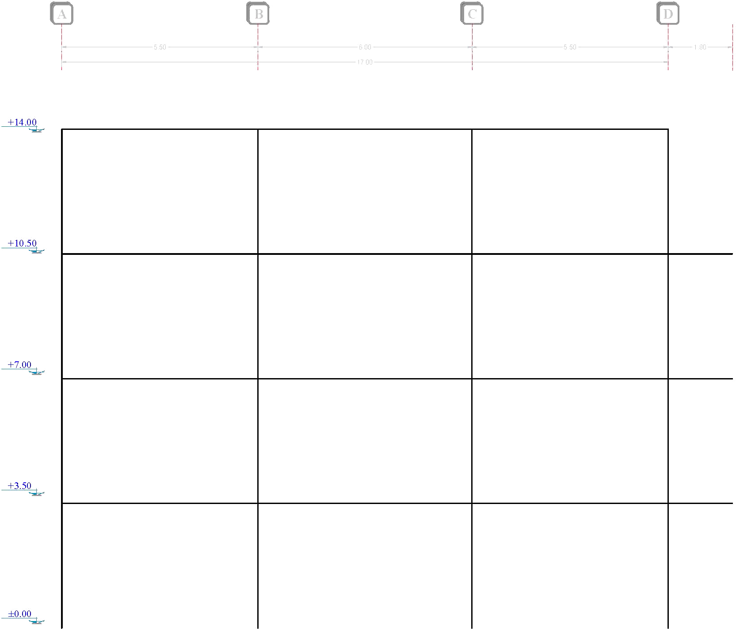

Force (Kg) | Sum |  | V (Kg) | 125.92176471 |  | V (Kg) |  | V (Kg)
611.62 | 611.62 |  | M (Kg.m) | 346.28485294 |  | M (Kg.m) |  | M (Kg.m)

 |  | V (Kg) | 197.87705882 |  | V (Kg) | 206.87147059 | V (Kg) |  | V (Kg)
 |  | M (Kg.m) | 346.28485294 |  | M (Kg.m) | 362.02507353 | M (Kg.m) |  | M (Kg.m)
 |  | P (Kg) | 125.92176471 |  | P (Kg) | 0 | P (Kg) |  | P (Kg)
 |  |  | V (Kg) |  |  | V (Kg) |  | V (Kg)
 |  |  | M (Kg.m) |  |  | M (Kg.m) |  | M (Kg.m)
1205.04 | 1816.66

 |  | V (Kg) |  |  | V (Kg) |  | V (Kg) |  | V (Kg)
 |  | M (Kg.m) |  |  | M (Kg.m) |  | M (Kg.m) |  | M (Kg.m)
 |  | P (Kg) |  |  | P (Kg) |  | P (Kg) |  | P (Kg)
 |  |  | V (Kg) |  |  | V (Kg) |  | V (Kg)
 |  |  | M (Kg.m) |  |  | M (Kg.m) |  | M (Kg.m)
1600.66 | 3417.32

 |  | V (Kg) |  |  | V (Kg) |  | V (Kg) |  | V (Kg)
 |  | M (Kg.m) |  |  | M (Kg.m) |  | M (Kg.m) |  | M (Kg.m)
 |  | P (Kg) |  |  | P (Kg) |  | P (Kg) |  | P (Kg)
 |  |  | V (Kg) |  |  | V (Kg) |  | V (Kg)
 |  |  | M (Kg.m) |  |  | M (Kg.m) |  | M (Kg.m)
1798.47 | 5215.79

 |  | V (Kg) |  |  | V (Kg) |  | V (Kg) |  | V (Kg)
 |  | M (Kg.m) |  |  | M (Kg.m) |  | M (Kg.m) |  | M (Kg.m)
 |  | P (Kg) |  |  | P (Kg) |  | P (Kg) |  | P (Kg)

 |  |  | Span (m) |  |  | Span (m) |  | Span (m)
 |  |  | 5.5 |  |  | 6 |  | 5.5

 |  |  |  |  | Full Frame Length (m)
 |  |  |  |  | 17

